关系图
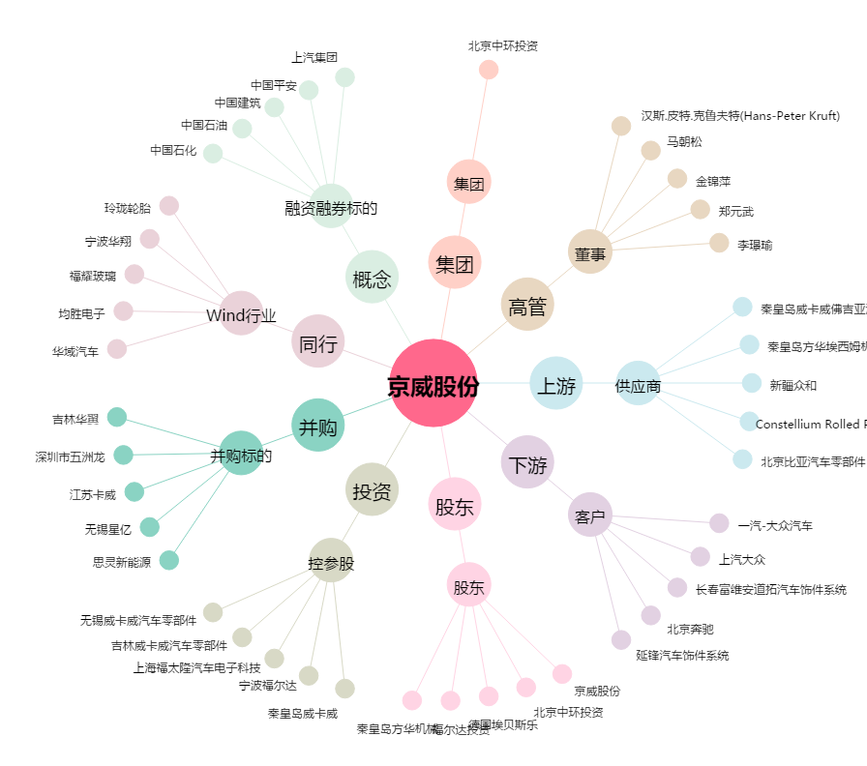
京威股份[002662.SZ] - 关系概览图

